Auftrag
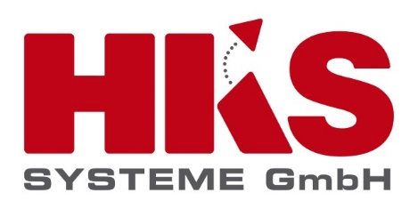
Angebots -/ Auftragsformular Umsatsteueränderung für Österreich 2020

Auftraggeber |  | Bestellnummer Auftraggeber
Firma | Musterfirma | Optional: Bestellnummer
Frau / Herr | Max Mustermann | Optional: Kommentar
Straße Hausnummer | Musterstraße 100
PLZ Ort | 11111 Musterstadt
Land | Österreich
Kundenansprechpartner
Vorname - Nachname: | Telefon: | E-Mail
Max Mustermann | 123456 | Max.Mustermann@beispiel.at

Hiermit beauftragen wir "HKS MwSt. Umstellung 2020/21" mit folgender Ausführung:

HKS Umsatzsteuerumstellung 2020/21 |  | Statuserfassung

Unterhalten Sie einen Wartungsvertrag für Ihr HKS Kassensystem? |  | nein
Unterhalten Sie einen Wartungsvertrag für Ihr HKS Websuite? |  | nein
Für folgende Systeme wird die MwSt. Umstellung hiermit bestellt: |  | Anzahl | Einmalige Aufwendungen in € (netto) | Anmerkungen
1 | Umstellung Umsatzsteuer im HKS Kassensystem: | 1 | 314.00 | Grundvoraussetzung für alle weiteren Punkte
2.1 | Anzahl der zu berücksichtigenden Schnittstellensysteme, Programme, die mit dem Kassensystem verbunden sind. (SW-Entwicklungen für Syntaxänderungen sind nicht Bestandteil dieser Leistungsposition) | 0 | 0.00
3 | HKS Websolution | 0 | 0.00 | Angebot gilt nur für HKS Websolutions mit einem direkten Interface zum HKS Kassen- und Abrechnungssytem
Gesamt (netto) |  |  | 314.00 | Wird zu den am Tag der Abrechnung gültigen MwSt. Sätzen berechnet
MwSt in % |  |  | 59.66
Gesamt (brutto) |  |  | 373.66

Grundlage einer Beauftragung ist das Dokument "Angebotsleistungen und wichtige Aspekte zur Umsatzsteuerumstellung in Österreich" auf das sich dieses "Angebots -/ Auftragsformular Umsatsteueränderung für Österreich 2020" bezieht. Beide Dokumente finden Sie auf unserer Homepage unter untenstehendem Link finden. https://www.hks-systeme.de/umsatzsteuer-at
Darüber hinaus gelten unsere Allgemeinen Geschäftsbedingungen die Sie unter dem Link: https://www.hks-systeme.de/agb/ einsehen oder herunter laden können. Es handelt sich bei den aufgeführten Preisen um netto Preise, die zzzgl. der gültigen MwSt. (16%, da Leistungserbringung ab dem 01.07.2020 stattfindet) mit einem Zahlungsziel von 14 Tagen netto nach Rechnungeingang, zur Zahlung fällig sind.

Hiermit beauftragen wir bei der HKS Systeme GmbH die oben aufgeführten Leistungen.

Datum | Ort |  | Unterschrift | Stempel

Bitte senden Sie Ihre Bestellung an folgende Adresse: |  |  | Bei Fragen erreichen Sie uns auch unter der Rufnummer:
Fax: | +49 (0)5251 529 405 |  | Telefon: | +49 (0)5251 529 400
E-Mail | services@hks-systeme.de

